Sheet1
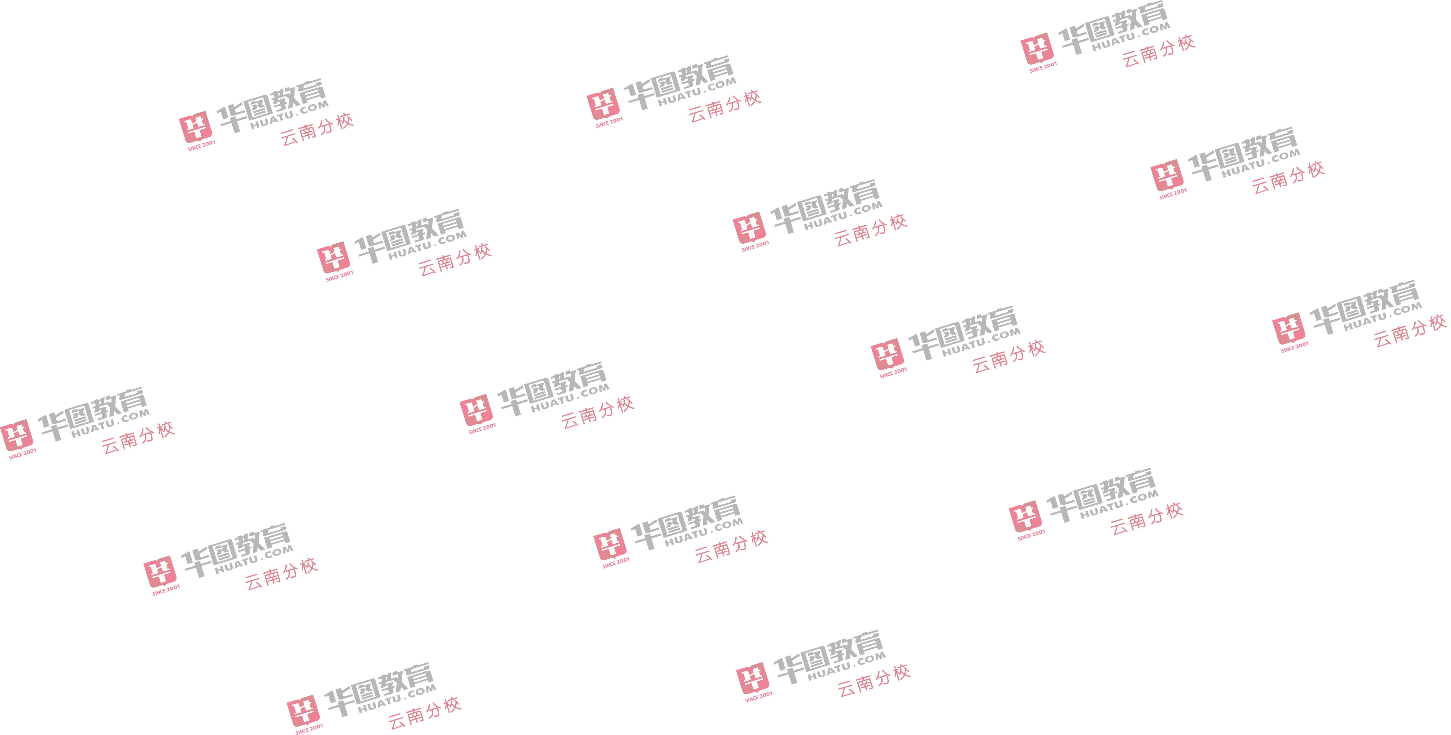
2022年云南省事业单位联考—德宏岗位表（录考138人） |  |  |  |  |  |  |  | 关注公众号 获取更多招 考资讯→ |  |  | 社群打卡督学 志同道合上岸 → |  |  | 联系方式 | 
报考 指导 | 【职位库】一键匹配职位 查看竞争报告 |  |  |  | 【招考公告】报名、考试、查成绩汇总 |  |  |  |  |  |  | 上岸 优选 | 云南高等院校考试大礼包(￥0起)
 | 【系列直播】2022云南事业单位报考指导 |  |  |  | 【进面分数】历年进面分数查询 |  |  |  |  |  |  |  | 事业单位联考密训题库A/B/C/D/E(含历年题)
 | 【新大纲下载】22年云南事业单位考试大纲 |  |  |  | 【ABCDE分类】云南事业单位联考abcde分类 |  |  |  |  |  |  |  | 【图书+网课】事业单位联考(A/B/C/D/E类自选)
2022年德宏州事业单位公开招聘教师岗位计划表

招考单位名称 | 岗位名称 | 岗位代码 | 招录数量 | 所属大类 | 所属小类 | 开考比例 | 单位属性 | 其他报考资格条件 | 是否组织面试 | 性别要求 | 报考人员身份要求 | 服务地要求 | 民族要求 | 学历性质要求 | 学历要求 | 学位要求 | 学制要求 | 年龄要求 | 生源或户籍要求 | 政治面貌要求 | 教师资格证等级要求 | 教师资格证专业要求 | 专业要求 | 备注
芒市幼儿园 | 幼儿园教师 | 15399031002004001 | 1 | 中小学教师类（D类） | 小学教师岗位 | 1 | 事业 |  | 是 | 不限 | 不限 | 不限 | 不限 | 不限 | 本科及以上 | 学士及以上学位 | 不限 | 2022年毕业的非在职硕士研究生及以上学历人员18至40周岁，其他人员18至35周岁 | 不限 | 不限 | 幼儿园教师资格证 | 幼儿园 | 学前教育；音乐表演；音乐学；舞蹈表演；舞蹈学；舞蹈编导；舞蹈教育；艺术教育；音乐与舞蹈学；美术学；绘画 | 技能测试按招聘人数与报考人数1:3的比例进行，报考人数不足3人的，按实际人数确定，技能测试最低合格分数70分。
陇川县第一示范幼儿园 | 幼儿园教师 | 15399031004005005 | 4 | 中小学教师类（D类） | 小学教师岗位 | 1 | 事业 |  | 是 | 不限 | 不限 | 不限 | 不限 | 不限 | 本科及以上 | 学士及以上学位 | 不限 | 2022年毕业的非在职硕士研究生及以上学历人员18至40周岁，其他人员18至35周岁 | 不限 | 不限 | 幼儿园教师资格证 | 幼儿园 | 学前教育；音乐表演；音乐学；舞蹈表演；舞蹈学；舞蹈编导；舞蹈教育；艺术教育；音乐与舞蹈学；美术学；绘画 | 技能测试按招聘人数与报考人数1:3的比例进行，报考人数不足3人的，按实际人数确定，技能测试最低合格分数70分。9月份连人带编划入陇川县第五幼儿园
中共陇川县委党校 | 理论教学教师 | 15399031004009009 | 1 | 中小学教师类（D类） | 中学教师岗位 | 1 | 事业 | 需要在两年内取得相应专业的教师资格证 | 否 | 不限 | 不限 | 不限 | 不限 | 不限 | 本科及以上 | 学士及以上学位 | 不限 | 2022年毕业的非在职硕士研究生及以上学历人员18至40周岁，其他人员18至35周岁 | 不限 | 不限 | 不限 | 不限 | 法学；法律；政治学与行政学；政治学、经济学与哲学；社会学；民族学；科学社会主义；中国共产党历史；思想政治教育；马克思主义理论；政治学
陇川县乡镇小学 | 小学英语教师 | 15399031004011010 | 4 | 中小学教师类（D类） | 小学教师岗位 | 1 | 事业 |  | 是 | 不限 | 不限 | 不限 | 不限 | 不限 | 本科及以上 | 学士及以上学位 | 不限 | 2022年毕业的非在职硕士研究生及以上学历人员18至40周岁，其他人员18至35周岁 | 招考单位所在州（市） | 不限 | 小学教师资格证及以上 | 英语 | 英语；外国语言文学；商务英语；翻译 | 技能测试按招聘人数与报考人数1:3的比例进行，报考人数不足3人的，按实际人数确定，技能测试最低合格分数70分。招聘在景罕镇和城子镇，由陇川县教育体育局统筹后按程序报编办、人社部门办理相关手续
陇川县乡镇小学 | 幼儿园教师 | 15399031004011011 | 1 | 中小学教师类（D类） | 小学教师岗位 | 1 | 事业 |  | 是 | 不限 | 不限 | 不限 | 不限 | 不限 | 本科及以上 | 学士及以上学位 | 不限 | 2022年毕业的非在职硕士研究生及以上学历人员18至40周岁，其他人员18至35周岁 | 招考单位所在州（市） | 不限 | 幼儿园教师资格证 | 幼儿园 | 学前教育；音乐表演；音乐学；舞蹈表演；舞蹈学；舞蹈编导；舞蹈教育；艺术教育；音乐与舞蹈学；美术学；绘画 | 技能测试按招聘人数与报考人数1:3的比例进行，报考人数不足3人的，按实际人数确定，技能测试最低合格分数70分。招聘在陇把镇，由陇川县教育体育局统筹后按程序报编办、人社部门办理相关手续
盈江县职业高级中学 | 中职汽修教师 | 15399031005004001 | 1 | 中小学教师类（D类） | 中学教师岗位 | 1 | 事业 | 1年内取得中职或高中教师资格证 | 是 | 不限 | 不限 | 不限 | 不限 | 不限 | 本科及以上 | 不限 | 不限 | 2022年毕业的非在职硕士研究生及以上学历人员18至40周岁，其他人员18至35周岁 | 招考单位所在州（市） | 不限 | 不限 | 不限 | 汽车服务工程；汽车维修工程教育；新能源汽车工程 | 技能测试按招聘人数与报考人数1:3的比例进行，报考人数不足3人的，按实际人数确定，技能测试最低合格分数70分。
梁河县初中学段 | 初中化学教师 | 15399031006001001 | 1 | 中小学教师类（D类） | 中学教师岗位 | 1 | 事业 |  | 是 | 不限 | 不限 | 不限 | 不限 | 不限 | 本科及以上 | 学士及以上学位 | 不限 | 2022年毕业的非在职硕士研究生及以上学历人员18至40周岁，其他人员18至35周岁 | 不限 | 不限 | 初中教师资格证及以上 | 化学 | 化学；应用化学；化学生物学；分子科学与工程；能源化学；地球化学；化学工程与工艺；资源循环科学与工程；能源化学工程；化学工程与工业生物工程；化学工程与技术。 | 技能测试按招聘人数与报考人数1:3的比例进行，报考人数不足3人的，按实际人数确定，技能测试最低合格分数70分；具体教学单位，由梁河县教育体育局统筹分配。
梁河县乡镇小学 | 小学英语教师 | 15399031006002002 | 1 | 中小学教师类（D类） | 小学教师岗位 | 1 | 事业 |  | 是 | 不限 | 不限 | 不限 | 不限 | 不限 | 本科及以上 | 学士及以上学位 | 不限 | 2022年毕业的非在职硕士研究生及以上学历人员18至40周岁，其他人员18至35周岁 | 不限 | 不限 | 小学教师资格证及以上 | 英语 | 英语；翻译；商务英语；外国语言文学 | 技能测试按招聘人数与报考人数1:3的比例进行，报考人数不足3人的，按实际人数确定，技能测试最低合格分数70分；具体教学单位，由梁河县教育体育局统筹分配。
梁河县幼儿园 | 幼儿园教师 | 15399031006003003 | 4 | 中小学教师类（D类） | 小学教师岗位 | 1 | 事业 |  | 是 | 不限 | 不限 | 不限 | 不限 | 不限 | 本科及以上 | 学士及以上学位 | 不限 | 2022年毕业的非在职硕士研究生及以上学历人员18至40周岁，其他人员18至35周岁 | 不限 | 不限 | 幼儿园教师资格证 | 幼儿园 | 学前教育；音乐表演；音乐学；舞蹈表演；舞蹈学；舞蹈编导；舞蹈教育；艺术教育；音乐与舞蹈学；美术学；绘画。 | 技能测试按招聘人数与报考人数1:3的比例进行，报考人数不足3人的，按实际人数确定，技能测试最低合格分数70分
中共梁河县委党校 | 理论教学教师 | 15399031006004004 | 1 | 中小学教师类（D类） | 中学教师岗位 | 1 | 事业 | 需要在两年内取得相应专业的教师资格证 | 否 | 不限 | 不限 | 不限 | 不限 | 不限 | 本科及以上 | 学士及以上学位 | 不限 | 2022年毕业的非在职硕士研究生及以上学历人员18至40周岁，其他人员18至35周岁 | 招考单位所在州（市） | 不限 | 不限 | 不限 | 法学；法律；政治学与行政学；政治学、经济学与哲学；社会学；民族学；科学社会主义；中国共产党历史；思想政治教育；马克思主义理论；政治学

